Sheet1
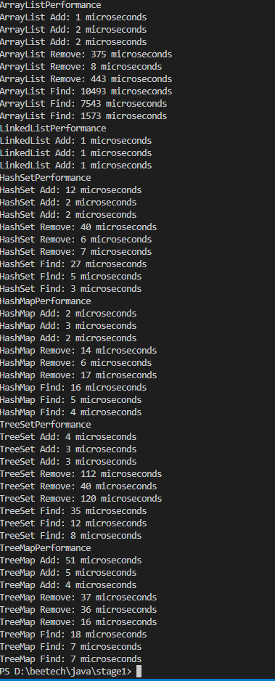
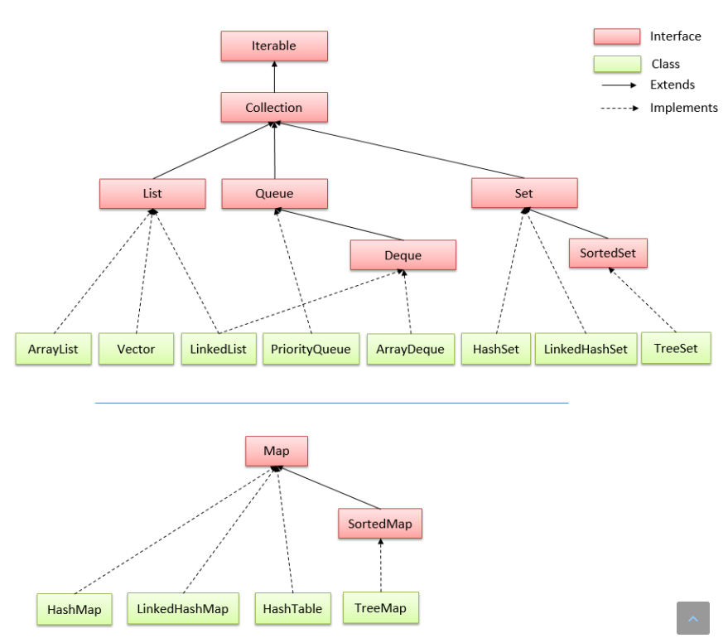
Trong Java, có nhiều loại collection khác nhau, mỗi loại có độ phức tạp tính toán khác nhau. Sau đây là một số loại collection phổ biến và độ phức tạp tính toán của chúng:

STT | Loại | Độ phức tạp |  |  | Nguyên nhân | Nguồn
 |  | Find | Add | Remove
1 | ArrayList | O(1) | O(1) với phần tử cuối danh sách O(n) với phần tử bất kỳ | O(1) với phần tử cuối danh sách O(n) với phần tử bất kỳ | The cost of a remove is O(n) as you have to shuffle the elements to the "right" of that point "left" by one: Delete D | V +-----+-----+-----+-----+-----+-----+-----+ | A | B | C | D | E | F | G | +-----+-----+-----+-----+-----+-----+-----+ <------------------ Move E, F, G left | time complexity for java arrayList remove(element) - Stack Overflow
2 | Linked List | O(n) với phần tử bất kỳ | O(1) | O(1) | The complexity of removing is considered that you already have the pointer to the right position of the element you want to remove... Is not considered the cost you took for finding it | https://stackoverflow.com/questions/42849486/why-does-linked-list-delete-and-insert-operation-have-complexity-of-o1-shoul https://viblo.asia/p/linked-list-1Je5E43YlnL
3 | Hash Set | O(1) trong trường hợp tốt nhất O(n) trong trường hợp xấu nhất | O(1) trong trường hợp tốt nhất O(n) trong trường hợp xấu nhất | O(1) trong trường hợp tốt nhất O(n) trong trường hợp xấu nhất |  | https://vnoi.info/wiki/algo/data-structures/hash-table.md
4 | Tree Set | O(log n) | O(log n) | O(log n) |  | https://blog.luyencode.net/cay-tim-kiem-nhi-phan-binary-search-tree/
5 | Hash Map | O(1) trong trường hợp tốt nhất O(n) trong trường hợp xấu nhất | O(1) trong trường hợp tốt nhất O(n) trong trường hợp xấu nhất | O(1) trong trường hợp tốt nhất O(n) trong trường hợp xấu nhất |  | https://vnoi.info/wiki/algo/data-structures/hash-table.md
6 | Tree Map | O(log n) | O(log n) | O(log n) |  | https://blog.luyencode.net/cay-tim-kiem-nhi-phan-binary-search-tree/

